상품제안서
아모가 캠핑 LED무드등 블루투스 스피커 | 상품코드: S41005

 |  |  |  |  |  |  | 02-713-8555 | www.synergygift.co.kr
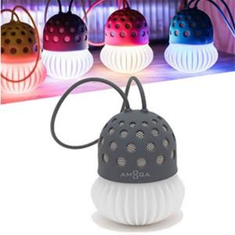

【상세/제작정보】 | 100개이상 주문 시 스티커 제작 및 부착 무료

【인쇄/포장옵션】 | 스티커 / 포장지포장

【공급단가】 | 수량 | 50~ | 100~ | 500~ | 3,000~ | 5,000~
*VAT별도 | 단가 | 5,200원 | 4,920원 | 4,680원 | 4,560원 | 4,480원

【상품 URL】 | https://www.synergygift.co.kr:443/src/goods_detail.php?gdno=41005

